Sheet1
我选的非指定专业选修 | 学分 | 时间 | 评价 | 大三上的专选 | 学分 | 时间 | 评价
电路与电子技术 | 3 | 大一下 | 学的东西难，但考试好考 | 网络空间安全导论 | 1 | 大二小学期 | 需要留校，在教室线下上线上课
离散数学 | 2.5 | 大二上 | 感觉大家都选了，但其实这个可以不选；但是2021级似乎改成必选了 | 安全通论 | 2 | 大二小学期 | 给分不错，很水，但是2020级没开
数据新闻（跨） | 2 | 大二下 | 给分一般（不过我还行），任务比较折磨 | 鸿蒙OS设计（大致名字） | 2 | 大二小学期 | 不了解
专业英语 | 2 | 大二下 | 19级及以前不错 | 信息隐藏技术 | 2.5 | 大三上 | 任延珍老师的课，任务比较多，但是给分还行
计算机软件前沿技术 | 2 | 大二小学期 | 小学期的课但是线上，不影响回家边吃西瓜边上课 | 应用密码学 | 2 | 大三上 | 4.0率30%、3.7率26%，但是考试比较难，听说有被安排成网安指定必修的可能
信息系统安全 | 2 | 大三上 | 给分很不错，考试好应对，就是平时任务多 | 应用密码学实验 | 1 | 大三上 | 4.0率35%、3.7率45%
 |  |  |  | 多媒体技术 | 2 | 大三上 | 艾浩军老师讲这个的话好像给分不错，但是蔡波老师讲的话好像就不太妙
 |  |  |  | 可信计算技术 | 3 | 大三上 | 4.0率50%、3.7率30%，给分好，水，任务是一次汇报期末一个大作业，但很容易选不上
 |  |  |  | 大数据分析 | 2.5 | 大三上 | wr老师的课
 | 13.5 |  |  | 社交媒体挖掘 | 2.5 | 大三上 | 李霏老师的课，感觉讲得不错，能学到东西，但是2020级没开
还需要 | 1 |  | （用创新学分抵消） | 微机系统 | 2 | 大三上 | 再次感受一下ljs
 |  |  |  | 通信原理 | 2 | 大三上 | 中规中矩
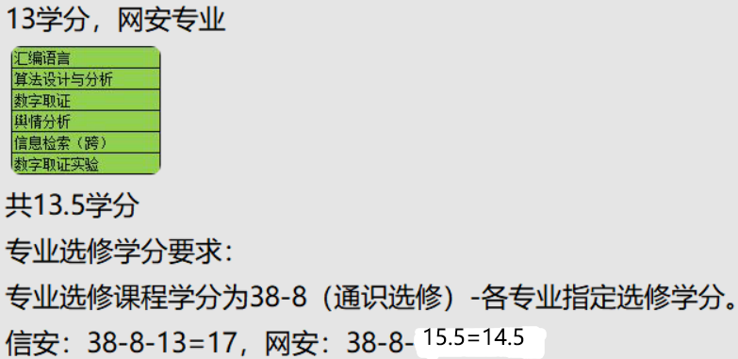
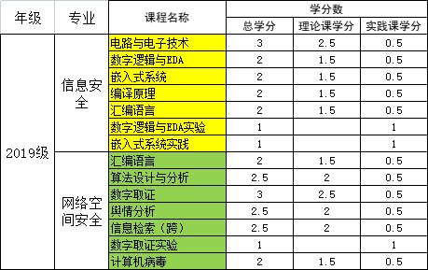
 |  |  |  | 网络程序设计 | 3 | 大三下 | 中规中矩
 |  |  |  | 软件逆向分析 | 2 | 大三下 | 好像挺硬核

